关系图
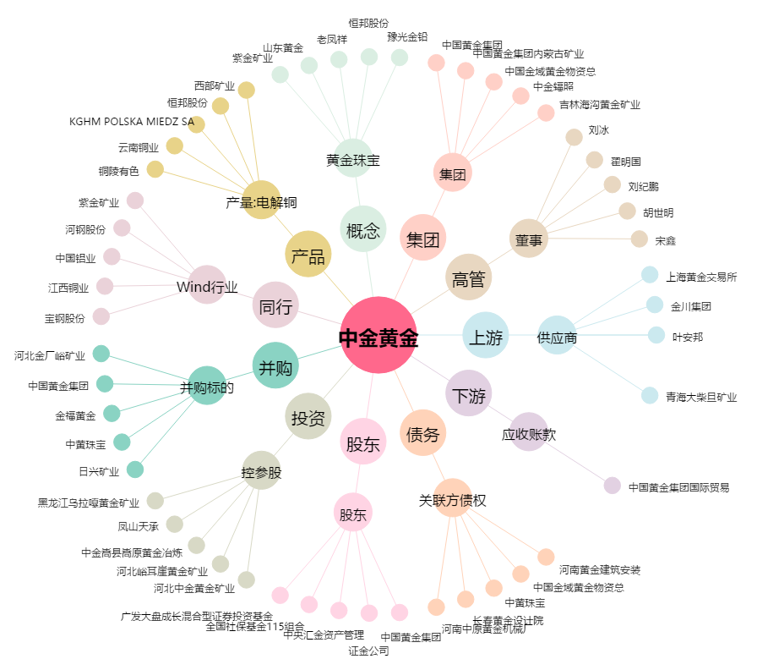
中金黄金[600489.SH] - 关系概览图

